Italiano
FREE CHAPTER CILENTO & PARTENOPE |  |  |  |  |  |  |  |  |  |  |  |  |  |  |  |  | 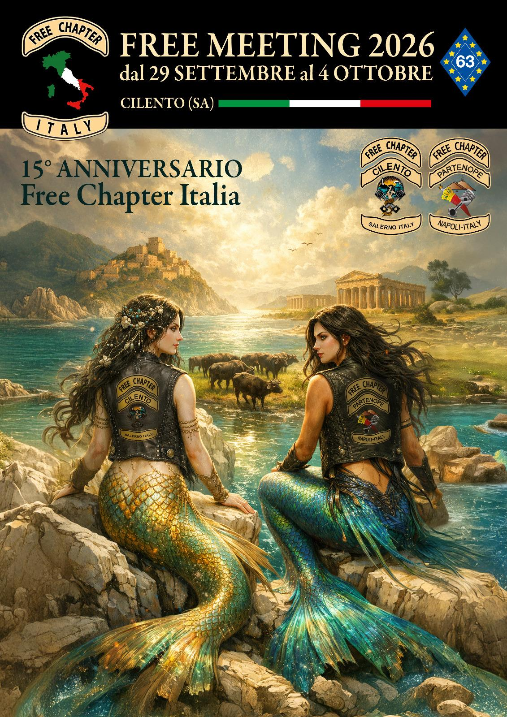
PRENOTAZIONE PER PARTECIPAZIONE DEL GRUPPO: |  |  |  |  |  | nome del gruppo partecipante
COSTI A PERSONA: |  |  |  | PRE FREE MEETING |  |  | FREE MEETING |  |  | PRE & FREE MEETING |  |  | mail prenotazione: freemeeting2026@gmail.com |  |  |  |  | contatti: | Cristiana 3332072405
 |  |  |  | 210.00 € |  |  | 330.00 € |  |  | 540.00 € |  |  |  |  |  |  |  |  | Stefania 3332375801
DATA DELL'EVENTO |  |  | FREE MEETING 2026
 |  |  |  |  |  |  |  |  |  |  |  |  | DATI FISCALI |  |  |  |  | PRIMA RATA ACCONTO |  | TOTALE COSTO
 |  |  |  |  |  |  |  |  |  |  |  |  | ASSOCIAZIONE PARTENOPE FREE CHAPTER |  |  |  |  | 2026-02-28
 |  |  |  |  |  |  |  |  |  |  |  |  |  |  |  |  |  | - €

PRE FREE MEETING |  |  |  |  |  |  |  |  |  |  |  |  | Via Ben Hur, 84 sc A int 6 p 2 Cap 80126 Napoli NA Italia Codice Fiscale: 94019150617 |  |  |  |  | SECONDA RATA ACCONTO |  | - €
 |  |  |  |  |  |  |  |  |  |  |  |  |  |  |  |  |  | 2026-04-30
DAL 29-30 SETTEMBRE 2026 |  |  |  |  |  |  |  |  |  |  |  |  |  |  |  |  |  | - €
 |  |  |  |  |  |  |  |  |  |  |  |  | REFERENZE PAGAMENTI
FREE MEETING |  |  |  |  |  |  |  |  |  |  |  |  | BANCA CREDIT AGRICOLE BIC CRPPIT2P590 |  |  |  |  | TERZA RATA A SALDO
 |  |  |  |  |  |  |  |  |  |  |  |  |  |  |  |  |  | 2026-06-30
DAL 1-2-3-4 OTTOBRE 2026 |  |  |  |  |  |  |  |  |  |  |  |  | iban: IT 10V 0623 0035 4600 0064 137533 |  |  |  |  | - €

 | CAMERA | PART. | COGNOME/NOME | MAGLIETTE |  | COGNOME/NOME | MAGLIETTE |  | COGNOME/NOME | MAGLIETTE |  | COGNOME/NOME | MAGLIETTE |  | NUMERO MOTO | INTOLLERANZE ED ALLERGIE | QUOTA A PERSONA | TOTALE COSTO | 1° RATA ACCONTO | 2° RATA ACCONTO | 3° RATA A SALDO
 |  |  |  | SESSO M/F | TAGLIA |  | SESSO M/F | TAGLIA |  | SESSO M/F | TAGLIA |  | SESSO M/F | TAGLIA
esempio | DOPPIA | 2 | CIPRIANI ROBERTO | M | M | FERRIERI MICHELA | F | S |  |  |  |  |  |  | 1 |  | 330.00 € | 660.00 € | 220.00 € | 220.00 € | 220.00 €
 | TRIPLA | 3 | CONTE MASSIMILIANO | M | L | CIPRIANI ROBERTO | M | L | BOLLETTINI ALFREDO | M | L |  |  |  | 3 |  | 330.00 € | 990.00 € | 330.00 € | 330.00 € | 330.00 €
 | QUADRUPLA | 4 | CIPRIANI ROBERTO | M | XXL | CONTE MASSIMILIANO | M | L | BOLLETTINI ALFREDO | M | L | FANTON MASSIMO | M | L | 4 | CONTE/LATTOSIO | 540.00 € | 2,160.00 € | 720.00 € | 720.00 € | 720.00 €
 |  | 0 |  |  |  |  |  |  |  |  |  |  |  |  |  |  | - € | - € | - € | - € | - €
 |  | 0 |  |  |  |  |  |  |  |  |  |  |  |  |  |  | - € | - € | - € | - € | - €
 |  | 0 |  |  |  |  |  |  |  |  |  |  |  |  |  |  | - € | - € | - € | - € | - €
 |  | 0 |  |  |  |  |  |  |  |  |  |  |  |  |  |  | - € | - € | - € | - € | - €
 |  | 0 |  |  |  |  |  |  |  |  |  |  |  |  |  |  | - € | - € | - € | - € | - €
 |  | 0 |  |  |  |  |  |  |  |  |  |  |  |  |  |  | - € | - € | - € | - € | - €
 |  | 0 |  |  |  |  |  |  |  |  |  |  |  |  |  |  | - € | - € | - € | - € | - €
 |  | 0 |  |  |  |  |  |  |  |  |  |  |  |  |  |  | - € | - € | - € | - € | - €
 |  | 0 |  |  |  |  |  |  |  |  |  |  |  |  |  |  | - € | - € | - € | - € | - €
 |  | 0 |  |  |  |  |  |  |  |  |  |  |  |  |  |  | - € | - € | - € | - € | - €
 |  | 0 |  |  |  |  |  |  |  |  |  |  |  |  |  |  | - € | - € | - € | - € | - €
 |  | 0 |  |  |  |  |  |  |  |  |  |  |  |  |  |  | - € | - € | - € | - € | - €
 |  | 0 |  |  |  |  |  |  |  |  |  |  |  |  |  |  | - € | - € | - € | - € | - €
 |  | 0 |  |  |  |  |  |  |  |  |  |  |  |  |  |  | - € | - € | - € | - € | - €
 |  | 0 |  |  |  |  |  |  |  |  |  |  |  |  |  |  | - € | - € | - € | - € | - €
 |  | 0 |  |  |  |  |  |  |  |  |  |  |  |  |  |  | - € | - € | - € | - € | - €
 |  | 0 |  |  |  |  |  |  |  |  |  |  |  |  |  |  | - € | - € | - € | - € | - €
 |  | 0 |  |  |  |  |  |  |  |  |  |  |  |  |  |  | - € | - € | - € | - € | - €
 |  | 0 |  |  |  |  |  |  |  |  |  |  |  |  |  |  | - € | - € | - € | - € | - €
 |  | 0 |  |  |  |  |  |  |  |  |  |  |  |  |  |  | - € | - € | - € | - € | - €
 |  | 0 |  |  |  |  |  |  |  |  |  |  |  |  |  |  | - € | - € | - € | - € | - €
 |  | 0 |  |  |  |  |  |  |  |  |  |  |  |  |  |  | - € | - € | - € | - € | - €
 |  | 0 |  |  |  |  |  |  |  |  |  |  |  |  |  |  | - € | - € | - € | - € | - €
 |  | 0 |  |  |  |  |  |  |  |  |  |  |  |  |  |  | - € | - € | - € | - € | - €
 |  | 0 |  |  |  |  |  |  |  |  |  |  |  |  |  |  | - € | - € | - € | - € | - €
 |  | 0 |  |  |  |  |  |  |  |  |  |  |  |  |  |  | - € | - € | - € | - € | - €
 |  | 0 |  |  |  |  |  |  |  |  |  |  |  |  |  |  | - € | - € | - € | - € | - €
 |  | 0 |  |  |  |  |  |  |  |  |  |  |  |  |  |  | - € | - € | - € | - € | - €
 |  | 0 |  |  |  |  |  |  |  |  |  |  |  |  |  |  | - € | - € | - € | - € | - €
 |  | 0 |  |  |  |  |  |  |  |  |  |  |  |  |  |  | - € | - € | - € | - € | - €
 |  | 0 |  |  |  |  |  |  |  |  |  |  |  |  |  |  | - € | - € | - € | - € | - €
 |  | 0 |  |  |  |  |  |  |  |  |  |  |  |  |  |  | - € | - € | - € | - € | - €
 |  | 0 |  |  |  |  |  |  |  |  |  |  |  |  |  |  | - € | - € | - € | - € | - €
 |  | 0 |  |  |  |  |  |  |  |  |  |  |  |  |  |  | - € | - € | - € | - € | - €
 |  | 0 |  |  |  |  |  |  |  |  |  |  |  |  |  |  | - € | - € | - € | - € | - €
 |  | 0 |  |  |  |  |  |  |  |  |  |  |  |  |  |  | - € | - € | - € | - € | - €
 |  | 0 |  |  |  |  |  |  |  |  |  |  |  |  |  |  | - € | - € | - € | - € | - €
 |  | 0 |  |  |  |  |  |  |  |  |  |  |  |  |  |  | - € | - € | - € | - € | - €
 |  | 0 |  |  |  |  |  |  |  |  |  |  |  |  |  |  | - € | - € | - € | - € | - €
 |  | 0 |  |  |  |  |  |  |  |  |  |  |  |  |  |  | - € | - € | - € | - € | - €
 |  | 0 |  |  |  |  |  |  |  |  |  |  |  |  |  |  | - € | - € | - € | - € | - €
 |  | 0 |  |  |  |  |  |  |  |  |  |  |  |  |  |  | - € | - € | - € | - € | - €
 |  | 0 |  |  |  |  |  |  |  |  |  |  |  |  |  |  | - € | - € | - € | - € | - €
 |  | 0 |  |  |  |  |  |  |  |  |  |  |  |  |  |  | - € | - € | - € | - € | - €
 |  | 0 |  |  |  |  |  |  |  |  |  |  |  |  |  |  | - € | - € | - € | - € | - €
 |  | 0 |  |  |  |  |  |  |  |  |  |  |  |  |  |  | - € | - € | - € | - € | - €
 |  | 0 |  |  |  |  |  |  |  |  |  |  |  |  |  |  | - € | - € | - € | - € | - €
 |  | 0 |  |  |  |  |  |  |  |  |  |  |  |  |  |  | - € | - € | - € | - € | - €
 |  | 0 |  |  |  |  |  |  |  |  |  |  |  |  |  |  | - € | - € | - € | - € | - €
 |  | 0 |  |  |  |  |  |  |  |  |  |  |  |  |  |  | - € | - € | - € | - € | - €
 |  | 0 |  |  |  |  |  |  |  |  |  |  |  |  |  |  | - € | - € | - € | - € | - €
 |  | 0 |  |  |  |  |  |  |  |  |  |  |  |  |  |  | - € | - € | - € | - € | - €
 |  | 0 |  |  |  |  |  |  |  |  |  |  |  |  |  |  | - € | - € | - € | - € | - €
 |  | 0 |  |  |  |  |  |  |  |  |  |  |  |  |  |  | - € | - € | - € | - € | - €
 |  | 0 |  |  |  |  |  |  |  |  |  |  |  |  |  |  | - € | - € | - € | - € | - €
 |  | 0 |  |  |  |  |  |  |  |  |  |  |  |  |  |  | - € | - € | - € | - € | - €
 |  | 0 |  |  |  |  |  |  |  |  |  |  |  |  |  |  | - € | - € | - € | - € | - €
 |  | 0 |  |  |  |  |  |  |  |  |  |  |  |  |  |  | - € | - € | - € | - € | - €
 |  | 0 |  |  |  |  |  |  |  |  |  |  |  |  |  |  | - € | - € | - € | - € | - €
 |  |  |  |  |  |  |  |  |  |  |  |  |  |  |  |  |  | - € | - € | - € | - €

